report_v
日期 | 12/22/2020 | 12/23/2020 | 12/24/2020 | 12/25/2020 | 12/26/2020 | 12/27/2020 | 12/28/2020
总感染人数 | 100,482 | 101,258 | 102,160 | 102,160 | 103,313 | 103,615 | 104,167
总死亡人数 | 516 | 527 | 532 | 532 | 533 | 535 | 536
新感染人数 | 608 | 776 | 902 | 0 | 1,153 | 302 | 552
新死亡人数 | 4 | 11 | 5 | 0 | 1 | 2 | 1
当前感染人数 | 19,036 | 18,329 | 17,903 | 16,968 | 16,869 | 16,180 | 15,878
感染死亡率 | 0.51% | 0.52% | 0.52% | 0.52% | 0.52% | 0.52% | 0.51%
感染率（周平均） | 1.73% | 1.72% | 1.68% | 1.66% | 1.63% | 1.59% | 1.54%
总感染人数增长率 | 0.61% | 0.77% | 0.89% | 0.00% | 1.13% | 0.29% | 0.53%
目前住院人数（州） | 584 | 609 | 603 | 611 | 605 | 592 | 588
新增住院人数（州） | 144 | 125 | 104 | 113 | 57 | 74 | 107

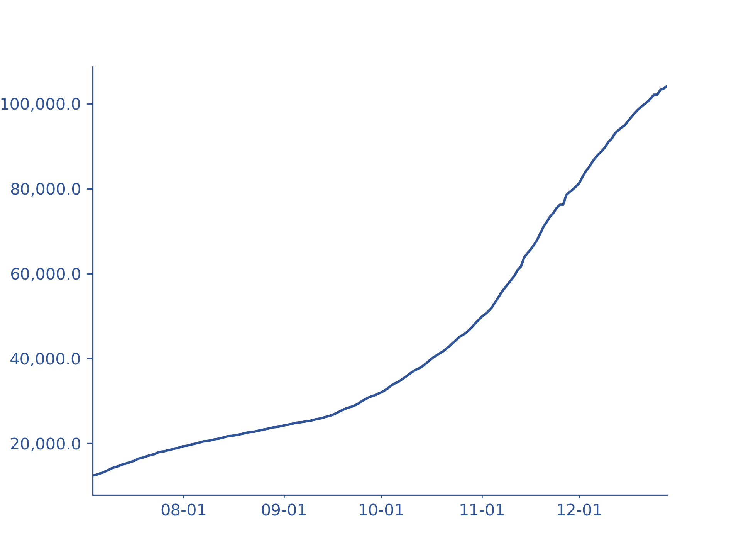
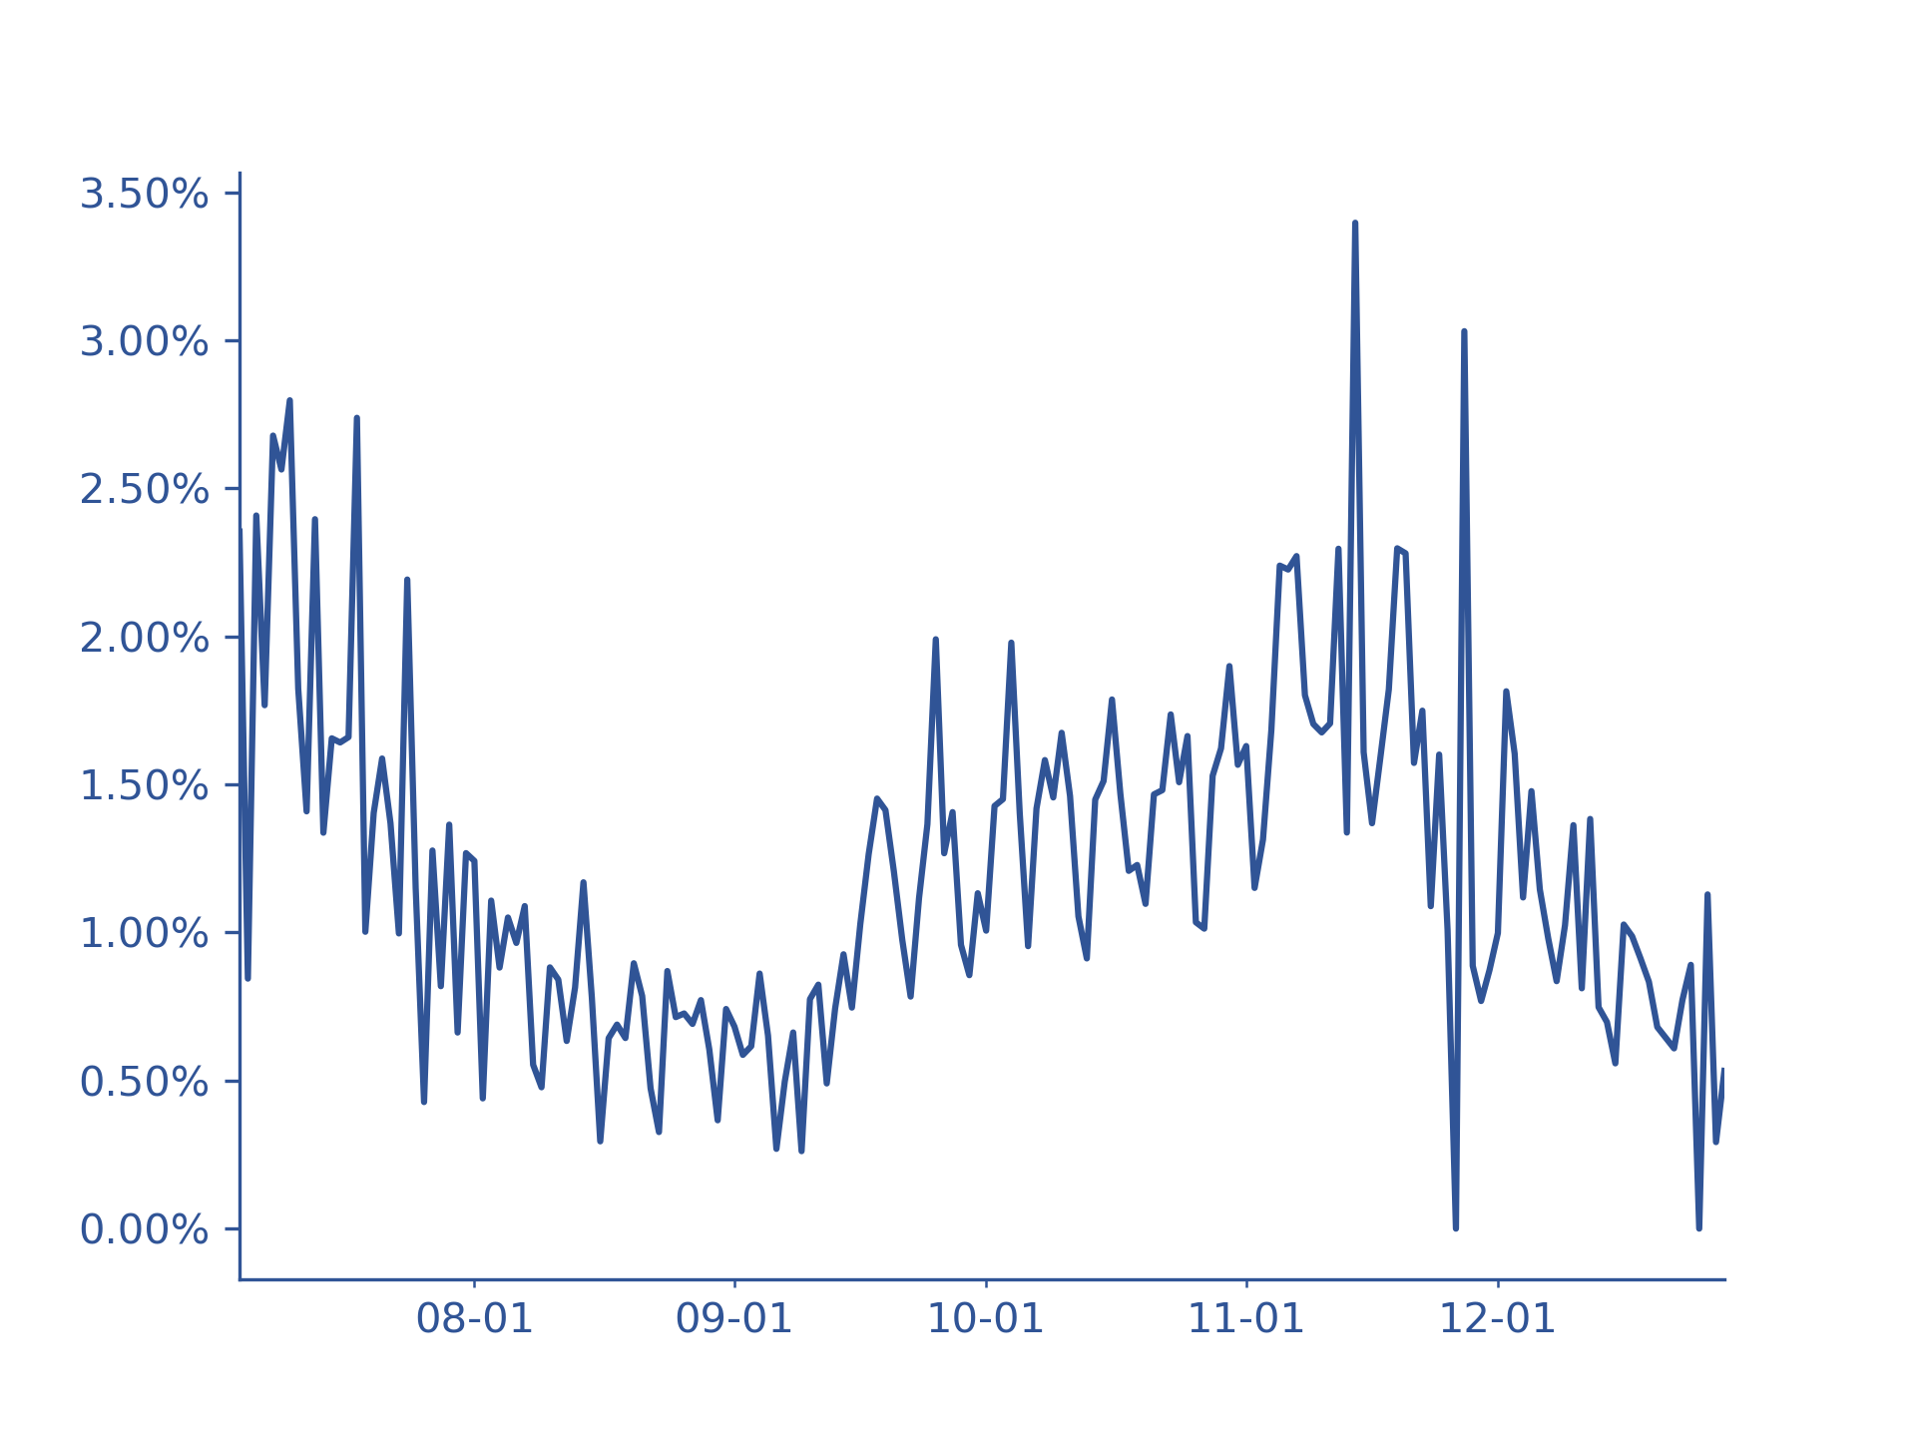
趋势图
总感染人数 |  |  |  | 总感染人数增长率

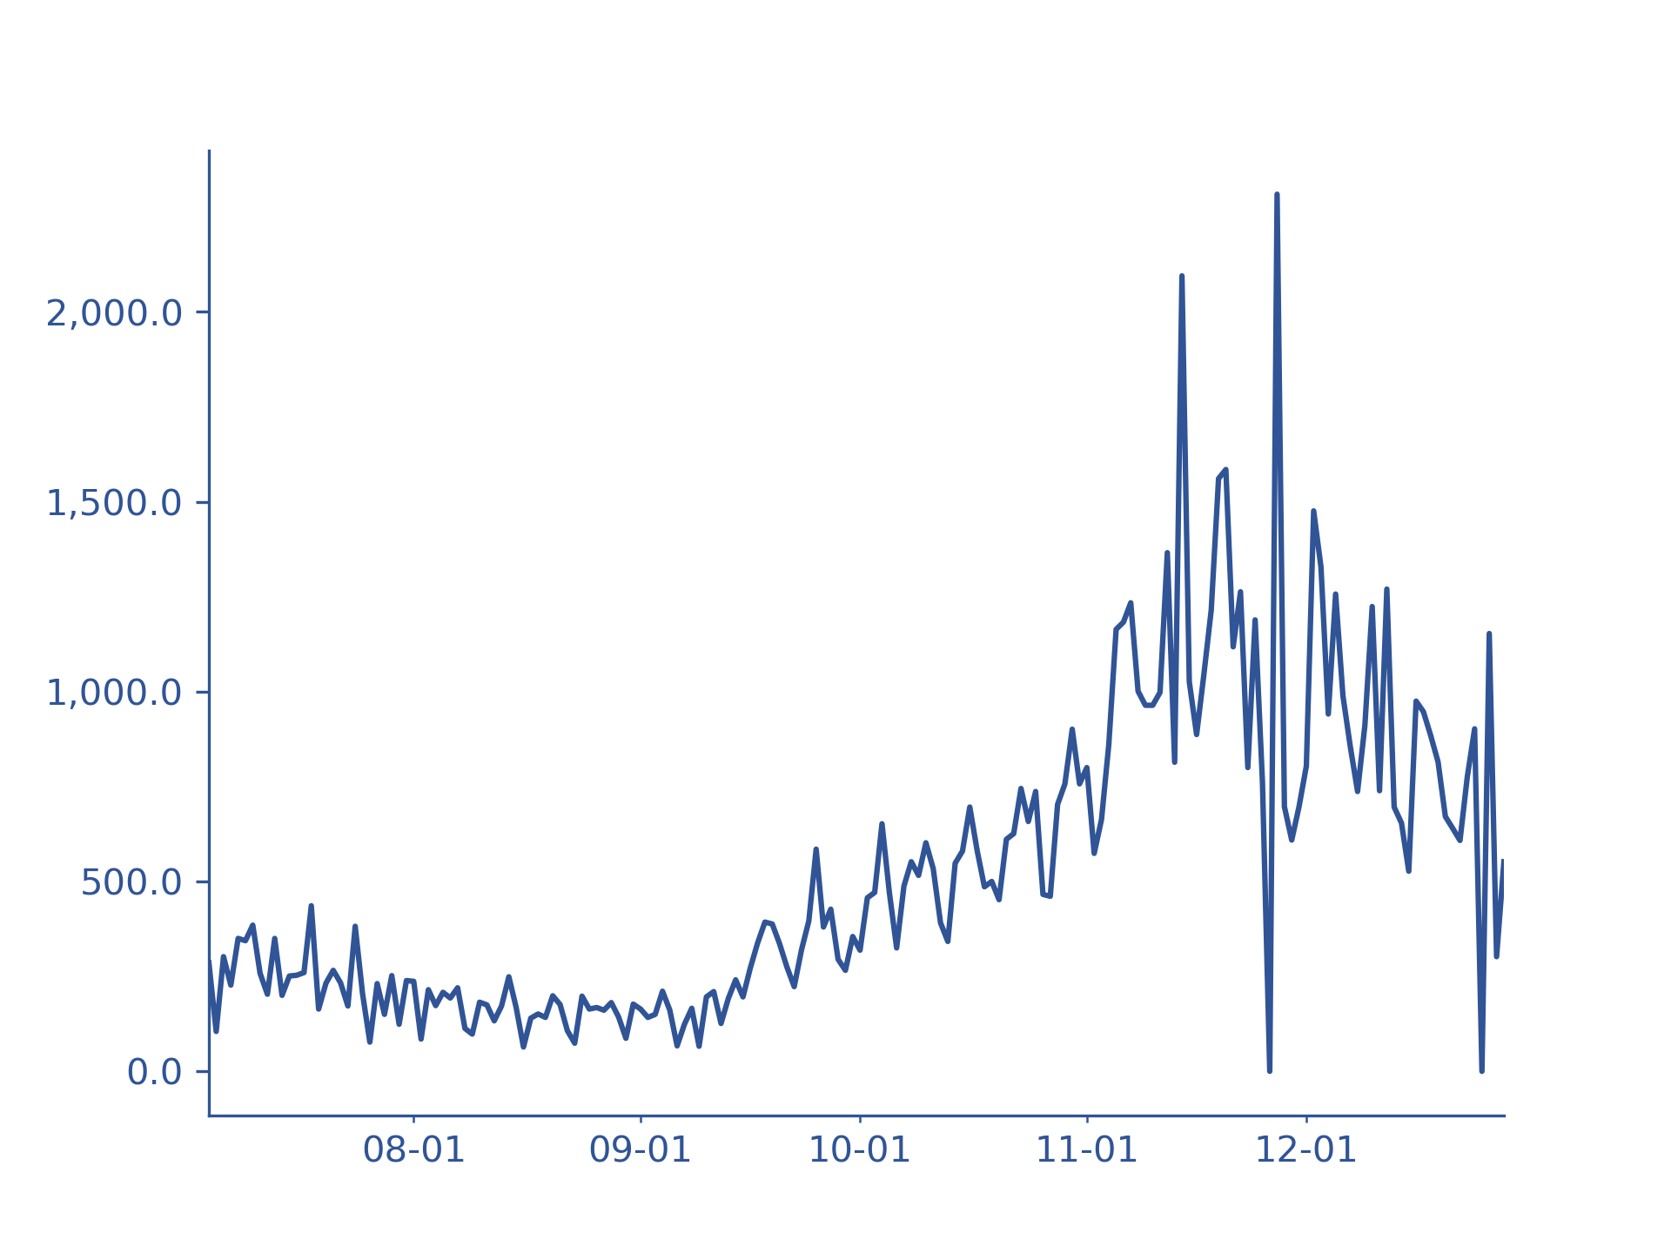
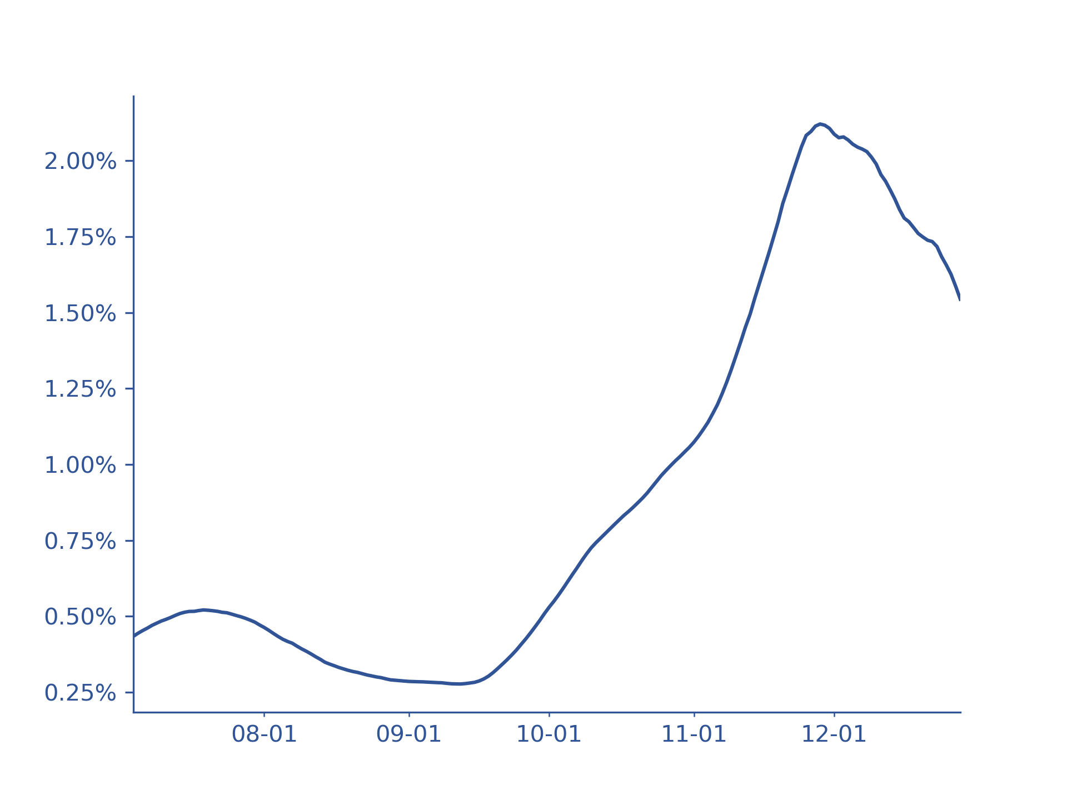
新感染人数 |  |  |  | 感染率（周平均）

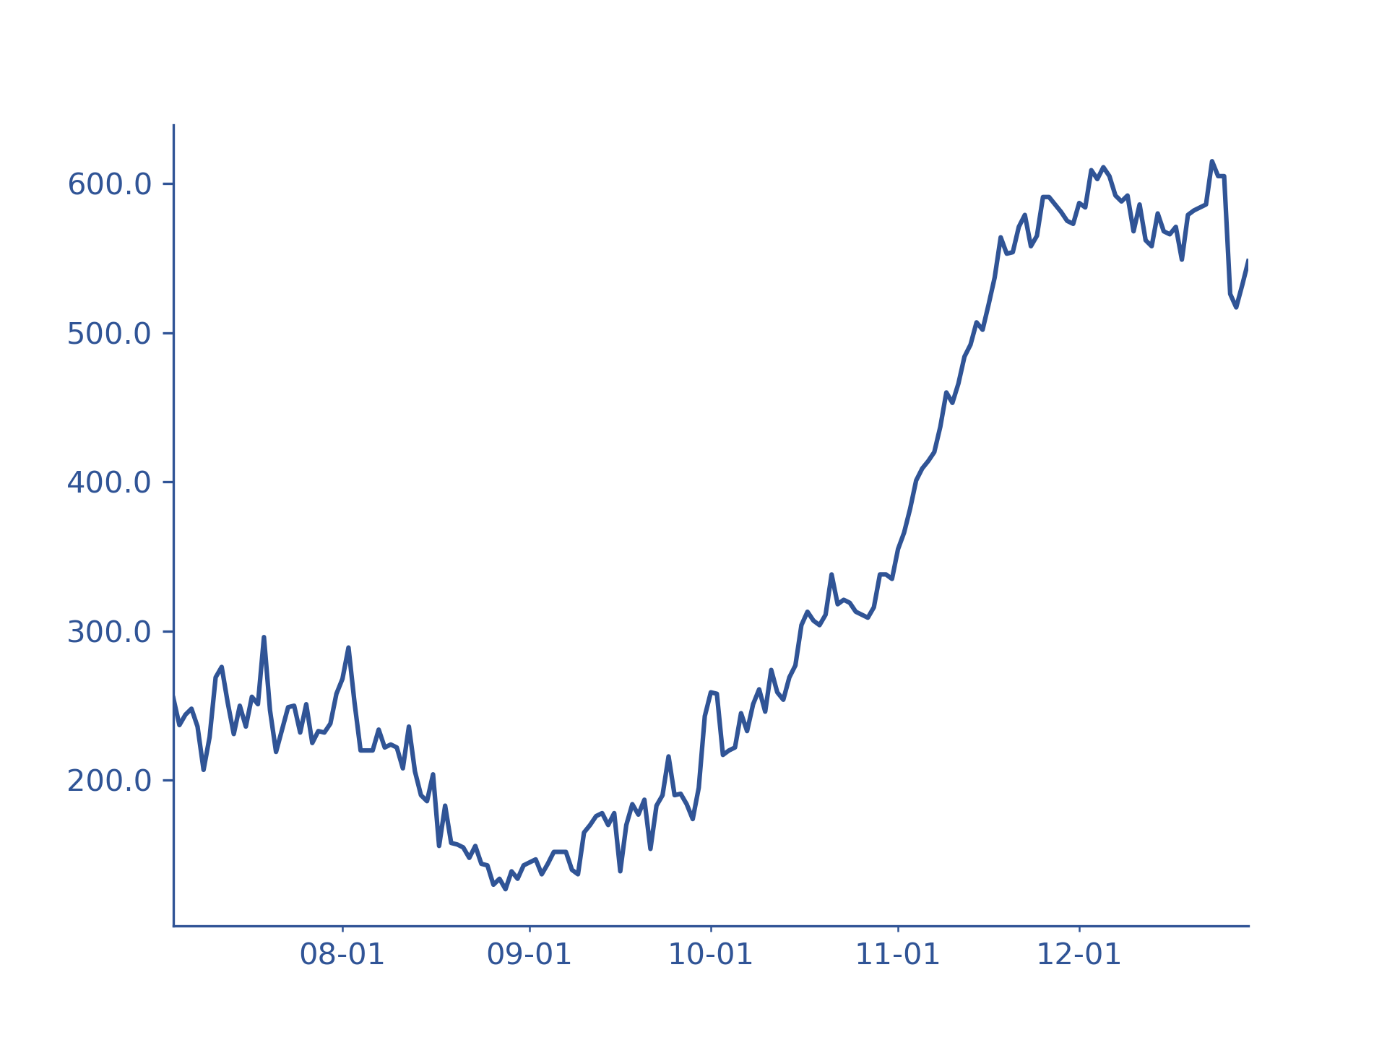
目前住院人数

 |  |  |  | 当前感染人数 | ：过去21天（新感染人数-新死亡人数）总合
 |  |  |  |  | *21天为平均新冠患病时长
 |  |  |  |  | *因美国缺失痊愈人数统计故采用本方法
 |  |  |  | 感染率 | ：当前感染人数/人口（盐湖县：112万）
 |  |  |  | 新增住院人数 | ：历史总住院人数增长量
 |  |  |  |  | *非目前住院人数净增长量
 |  |  |  | *图像基于过去六个月数据

